Punto 1.a
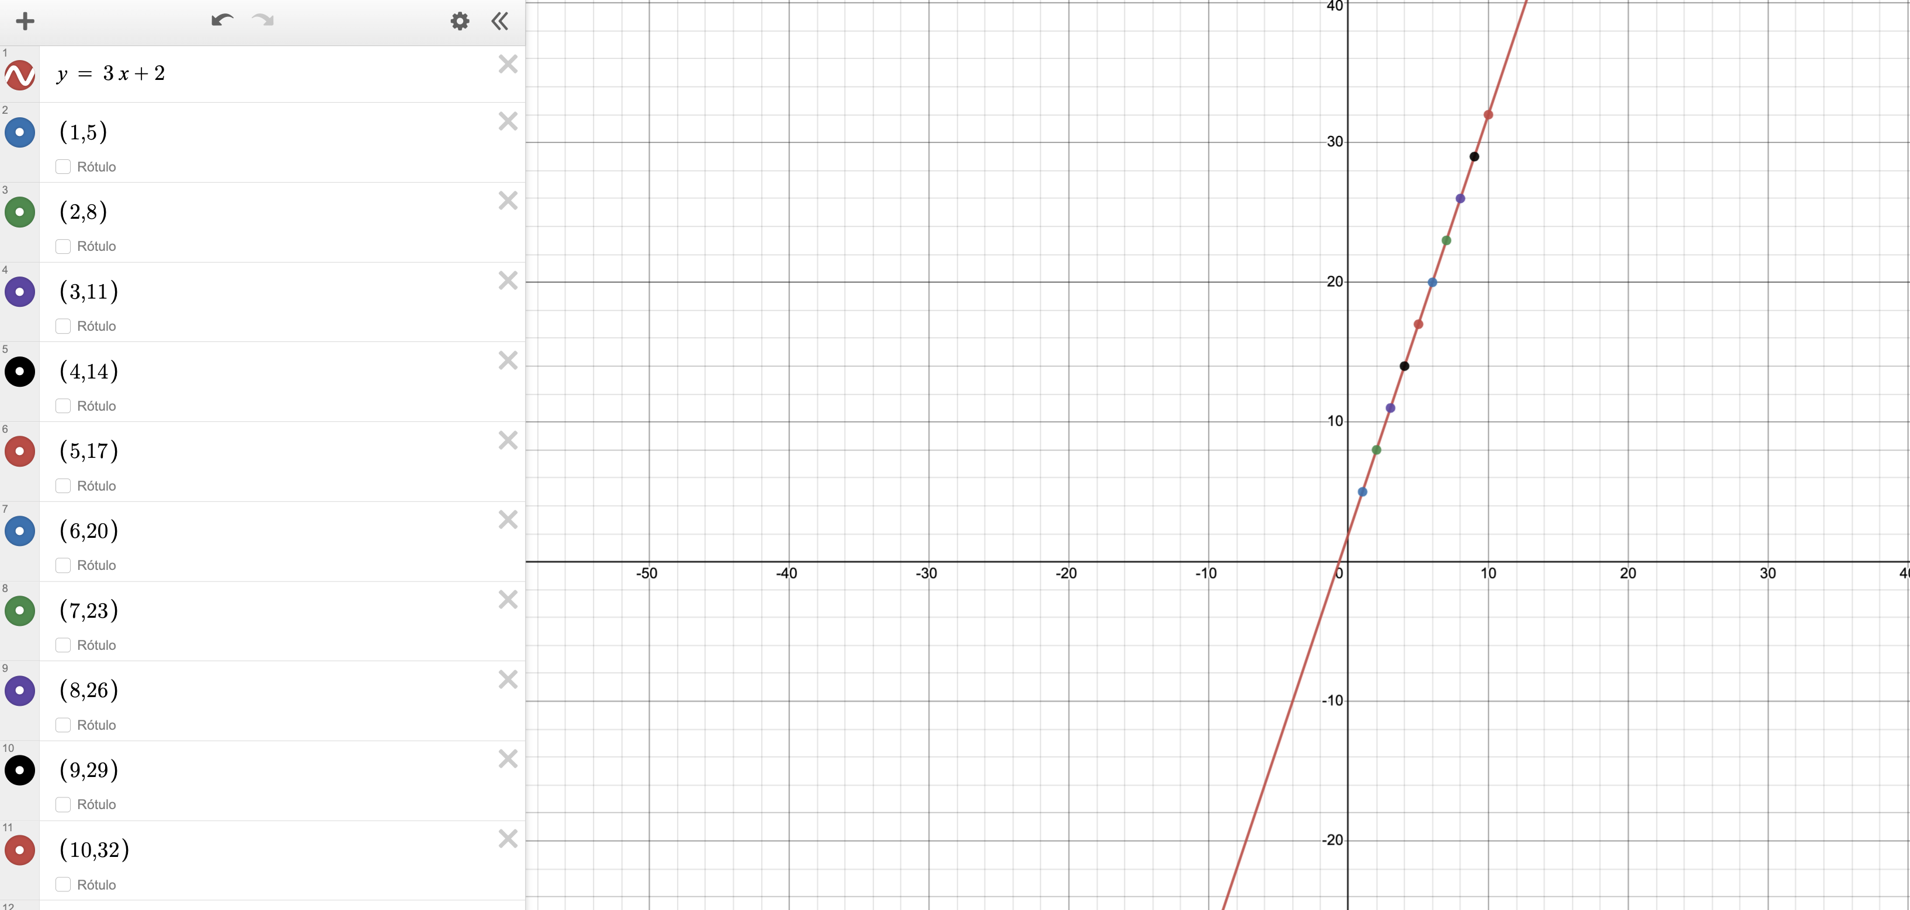
X | Y =3X+2 | x1-xprom | y1-yprom | x*y | (x1-xprom)^2 | M=E14/F14
1 | 5 | -4.5 | -13.5 | 60.75 | 20.25
2 | 8 | -3.5 | -10.5 | 36.75 | 12.25
3 | 11 | -2.5 | -7.5 | 18.75 | 6.25
4 | 14 | -1.5 | -4.5 | 6.75 | 2.25
5 | 17 | -0.5 | -1.5 | 0.75 | 0.25
6 | 20 | 0.5 | 1.5 | 0.75 | 0.25
7 | 23 | 1.5 | 4.5 | 6.75 | 2.25
8 | 26 | 2.5 | 7.5 | 18.75 | 6.25
9 | 29 | 3.5 | 10.5 | 36.75 | 12.25
10 | 32 | 4.5 | 13.5 | 60.75 | 20.25

5.5 | 18.5 | Sumastorias |  | 247.5 | 82.5 | 3

Punto 1.b
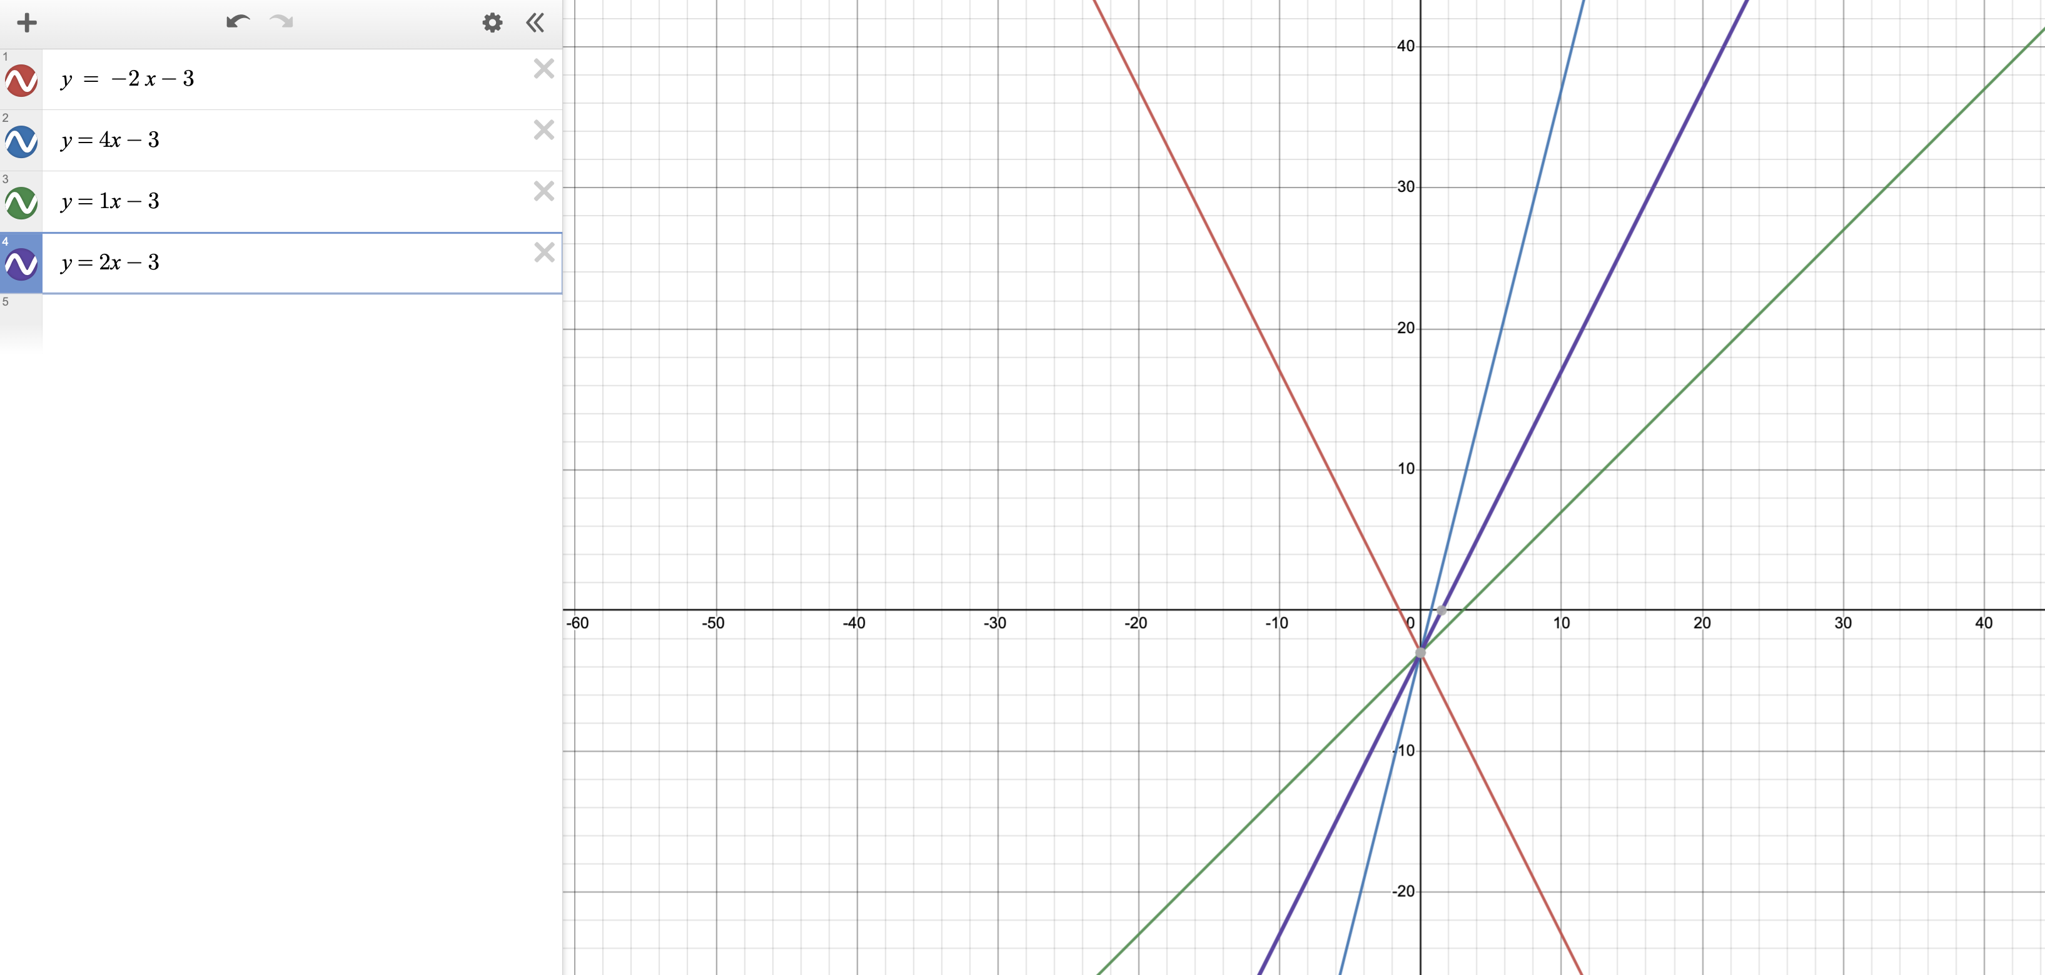

Como se puede notar en la gráfica, si los valores correspondiente a la x cuando son positivos suben hacia la parte superior derecha del cuadro cartesiano, siempre que se cambie ese valor que acompaña a la x se puede notar un cambio en la dirección de la recta, por ejemplo el primero que era -2 la recta estaba orientada a la parte negativa de la x es decir al lado superior izquierdo.

Punto 1.c
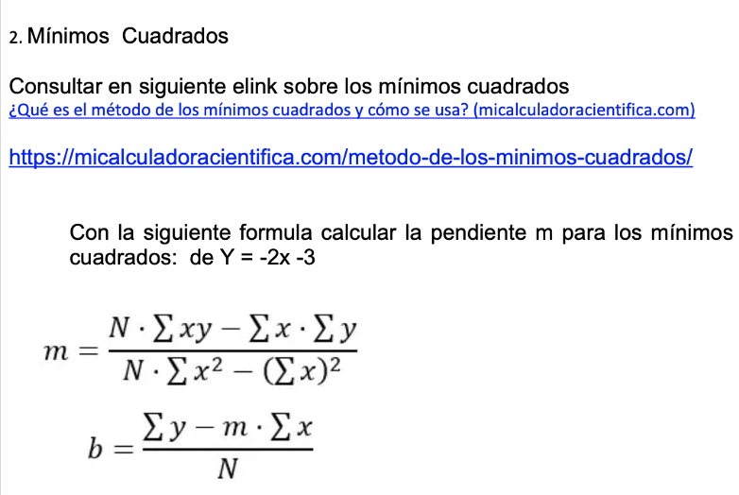
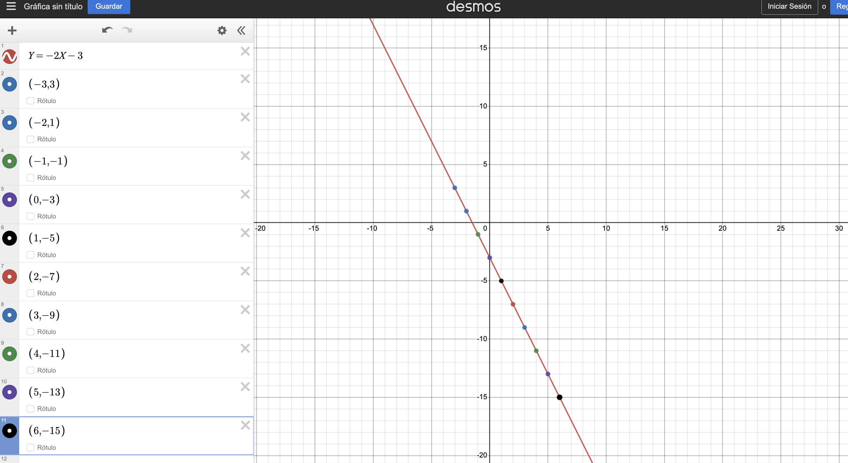

n=10 | X | Y =-2X-3 | x*y | x^2

 | -3 | 3 | -9 | 9
 | -2 | 1 | -2 | 4
 | -1 | -1 | 1 | 1 | Numerador | -1650
 | 0 | -3 | 0 | 0 | Denominador | 825
 | 1 | -5 | -5 | 1 | M= | -2
 | 2 | -7 | -14 | 4
 | 3 | -9 | -27 | 9
 | 4 | -11 | -44 | 16
 | 5 | -13 | -65 | 25
 | 6 | -15 | -90 | 36
 |  |  | Sumastorias
Sumatoria | 15 | -60 | -255 | 105 | Formula B | -30
Promedio | 1.5 | -6 | -246 | 96 | b= | -3

Taller 2
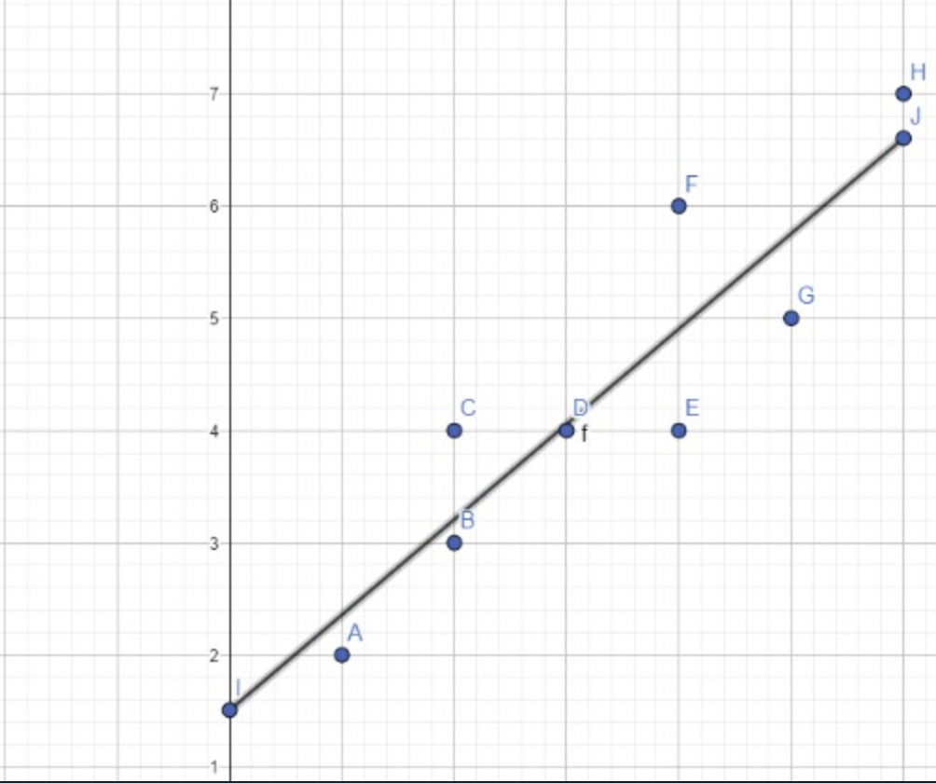
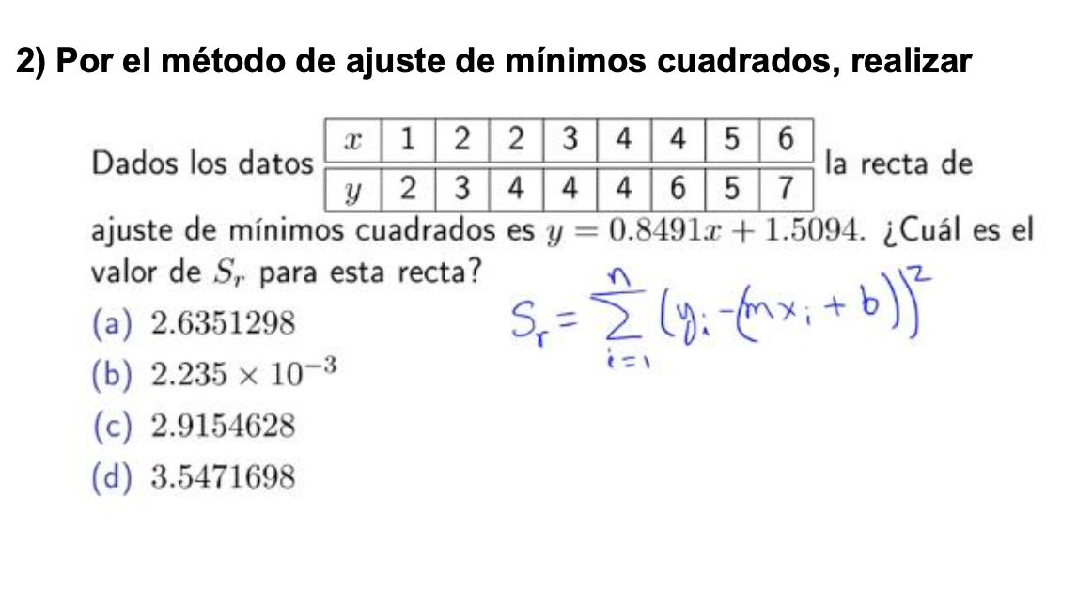
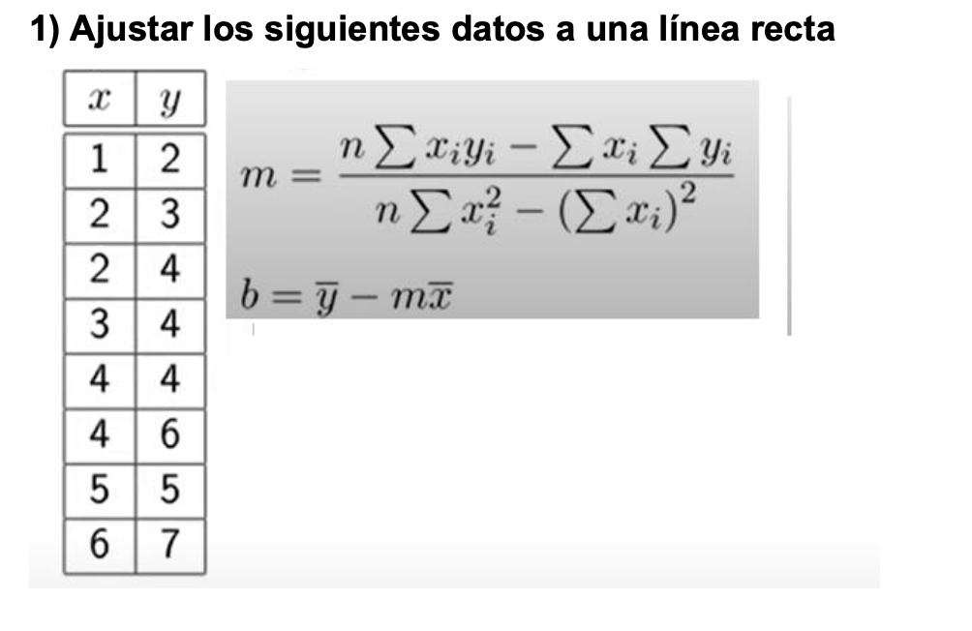
n=8 | X | Y | x*y | x^2 |  |  | MXi+B(Î) | (Yi-Î)^2

 | 1 | 2 | 2 | 1 |  |  | 2.358 | 0.129 | 0.12851548594
 | 2 | 3 | 6 | 4 |  | 135 | 3.208 | 0.043 | 0.043075827697 | x | Y=mx+b
 | 2 | 4 | 8 | 4 |  | 159 | 3.208 | 0.628 | 0.62798148807 | 0 | 1.509
 | 3 | 4 | 12 | 9 | M= | 0.849 | 4.057 | 0.003 | 0.0032039871841 | 6 | 6.604
 | 4 | 4 | 16 | 16 |  |  | 4.906 | 0.820 | 0.82022071912
 | 4 | 6 | 24 | 16 |  |  | 4.906 | 1.198 | 1.1975792097
 | 5 | 5 | 25 | 25 |  |  | 5.755 | 0.570 | 0.56959772161
 | 6 | 7 | 42 | 36 |  |  | 6.604 | 0.157 | 0.15699537202

Sumatoria | 27 | 35 | 135 | 111 | b= | 1.509 | SR= | 3.5471698 | 3.5471698113
Promedio | 3.375 | 4.375 | 19 | 15.714285714

